Feuil1
 |  | Réseau Loup/Lynx (loup) |  |  |  |  | Réseau Loup/Lynx (loup)

Informations générales |  |  |  |  | Logistique |  |  |  | Compétences
 |  |  |  | 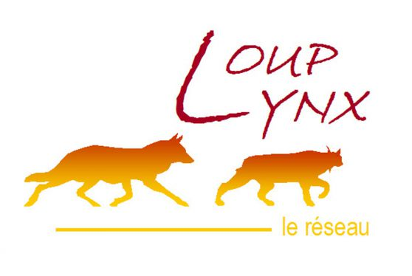 |  |  | variable | 1

 | Description | Espèce protégée (convention de Berne), recolonisant progressivement la France, le loup gris (Canis lupus) est encore très peu observé en Ile-de-France. Comme pour tous les territoires en front de colonisation, le réseau Loup est déployé au niveau « Sentinelle » depuis 2017, et différentes procédures peuvent alors être mises en place en cas de signalement ou de détection d’un grand canidé.
 |  |  |  |  |  | Rôles |  |  | Formation correspondant de réseau ( 3 jours) Formation constat de dommage (1,5 jours)
 |  |  |  |  |  | DN | DR | SD
 |  |  |  |  |  | Rapportage PNA Animation & Communication Méthodologie Production bilans Gestion des données | Centralisation et analyse des signalements Saisie des données Formation | Recueil d'indices Constat de dommages Cellule de veille
 | Objectif | Veille Observations opportunistes et recueil d'indices Constats de dommages |  | Animation
 |  |  |  | Animation nationale: Nicolas JEAN Animation régionale: Samuel DEMBSKI Correspondants départementaux: PPC: Arnaud LOIZE 77: Corinne REVEL Julien CURE 78-95: Estelle DEBOST 91: Philippe TURQUIN Courriel du réseau: reseau.loup-lynx@ofb.gouv.fr

 |  |  |  |  |  | Protocole |  |  | Matériel
 | Utilisation | Les données contribuent à la mise en oeuvre du PNA Loup notamment pour l'estimation annuelle de l'effectif de loups en France. Elles sont également valorisées dans les flash infos loup, les bilans saisonniers ou annuels et contribuent à de nombreux travaux scientifiques. Tout cela permet de mieux connaître la population de loups (aire de répartition, démographie) et de suivre son évolution afin d’accompagner les acteurs et d'aider à la mise en place de mesures de protection. |  |  |  | 9 « fiches indices » liées chacune à un type d’évènement (observation visuelle, photo, empreintes/piste, excrément/poils, hurlement, cadavre de proie sauvage, cadavre de proie domestique, urine/sang, cadavre) sont disponibles et doivent être renseignées par le correspondant après entretien avec l'observateur. La localisation précise (coordonnées géographiques) de l'observation est systématiquement relevée. Stockage des prélèvements de matériel biologique dans un congélateur spécifique. Eviter la congélation/décongélation pour les analyses ADN. Délai de 48h max pour analyse de cadavre. |  |  | Pour chaque signalement, prendre le kit matériel adapté selon la situation (cf. matériel détaillé pour chaque cas dans le guide réflexe). De manière systématique prévoir: fiche adaptée, GPS, appareil photo. Pour le prélèvement de matériel biologique prévoir: sac de récupération d’indice, feutre indélébile, gants, scalpel, masque, gel hydroalcoolique.

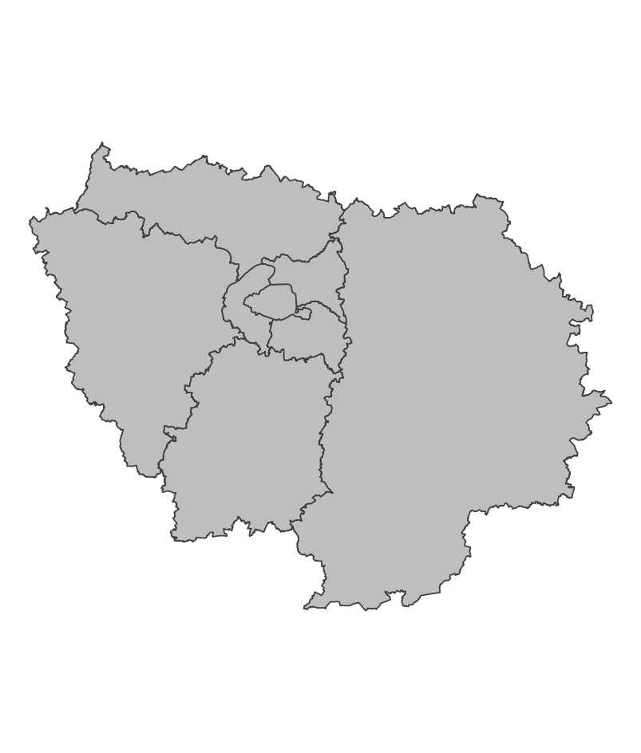
 | Zones de suivi
 |  |  | Opportuniste

 |  |  |  |  |  | Saisie/Validation des données |  |  | Diffusion des données
 |  |  |  |  |  | SAGIR | Le correspondant départemental complète la ou les fiches indices adéquates à partir du témoignage de l'observateur et fournit une carte de localisation, avec si possible des coordonnées GPS et tout élément pertinent (photo/vidéo, échantillons). Transmettre les éléments à l’animateur régional du réseau pour expertise. Classement de l’évènement après analyse, et transmission du résultat à la DDT par le correspondant départemental. |  | https://www.loupfrance.fr/carte-des-indices-de-presence-transmis-au-reseau-loup-lynx/
 |  |  |  | Partenariats
 |  |  |  | DRIEAT/DDT Préfecture

 | Temporalité

 |  |  |  |  |  | Autres informations
 | Sur signalement |  |  |  |  | Autres relevés: SAGIR

En savoir plus |  |  |  |  | En savoir plus

Editée le 2025-03-14

